品目リストの作り方
リスト品目を変更したときの名前の定義方法について
①品目リストの品目のセルに商品名を、単価欄に単価（数字のみ※円は入れない）入力。
 |  | 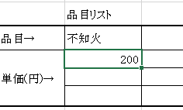

②変更した品目リストの値段の行のセルを全て（「ブンタン」の場合はM9からM11までのセル）選択する
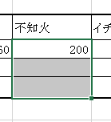

③ツールバーの数式表示の前の窓にカーソルを合わせる。
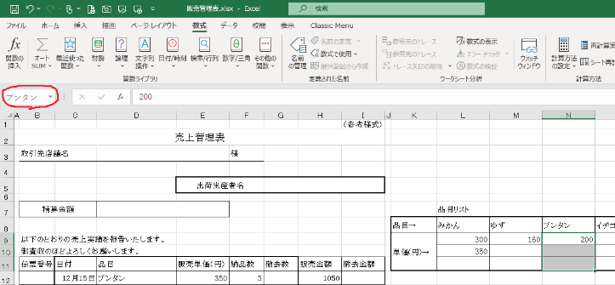

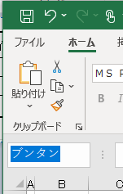
④名前の変更を行う（①で品目を入力したそのままの文字を入力してください。）
 | 例：品目を「不知火」とした場合は「不知火」とする。（「しらぬい」、「シラヌイ」、「デコポン」では、認識しません。）

